Leitstelle
PROMERKA - ANGEBOT (01.06.2016) - MARTI AG - GULTIG BIS 01.07.2016
LEITESTELLE |  |  | DISEGNO N. 90-16
NR. | BESCHREIBUNG |  |  | MENGE | PREIS | BETRAG
1 |  | NOEMIE | ELEKTRISCHER TISCH - Elektrischer Tisch, Tischplatte aus weissem Melamin. - Dimensionen: 70-120*160*80 - Farbe: Weiss + Aluminium | 11 | CHF 401.75 | CHF 4,419.25
2 |  | TYRION | ROLLCONTAINER - Rollcontainer 3 Schubladen aus Mettal - Dimensionen: 62*46*60 - Farbe: Grau | 5 | CHF 110.75 | CHF 553.75
3 |  | FRANKY | METTALSCHRANK - Hoher Mettalschrank, ohne Tür. - Dimensionen : 195*92*42 - Farbe: Grau | 22 | CHF 190.40 | CHF 4,188.80
4 |  | PAOLA | DREHSTUHL - Drehstuhl mit permanentem Gaslift, mit Armlehnen. - Dimensionen: 120*70*60 - Farbe: Schwarz | 7 | CHF 69.75 | CHF 488.25
7 | 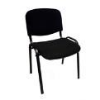 | ISIS | BESUCHERSTUHL - Besucherstuh aus Stoff - Dimensionen: 82*55*55 - Farbe: Schwarz | 2 | CHF 22.90 | CHF 45.80
5 | 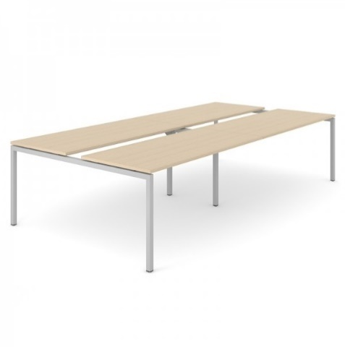 | CNM322-U + ZNZ002 | MEETING TISCH - Tisch für 14 Personen aus Melamin - Dimensionen : 320*160*740 - Farbe: Weisse Platte + Aluminium Füsse + 2 StückeTischplatteneinsatz : 160*18 (3 Stk.) TOTALE MASSE: 320*160*74 | 1 | CHF 448.85 | CHF 448.85
6 | 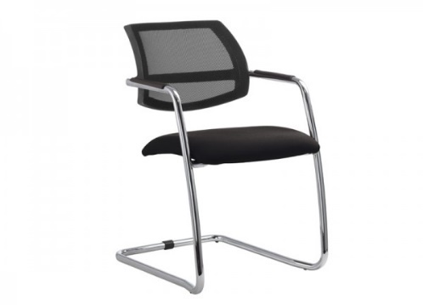 | SIA124 | MEETING STUHLE - Rückenlehne aus schwarzer Mesh und Stiz aus Stoff - Dimensionen: 56*60*84 - Farbe : Schwarz + Aluminium | 14 | CHF 105.00 | CHF 1,470.00
7 |  | ELENA120 | VIELSEITIGER TISCH - Struktur aus gemalte Stahl - Tischplatte aus Melamin- Dicke: 25 mm - 4 Einstellbare Füsse - Dimensionen : 75*120*80 - Farbe: Grau | 1 | CHF 65.30 | CHF 65.30
8 |  | CLARA | HOLZSTUHL - Besucherstuhl mit Sitz und Rücken aus Holz - 4 schwarzen Stahlfüsse - Dimensionen: 81*52*43 | 3 | CHF 26.95 | CHF 80.85
9 |  | 5617818 | WHITEBOARD - Whiteboard Aluminium - Dimensionen: 200*100 | 1 | CHF 449.85 | CHF 449.85
10 | 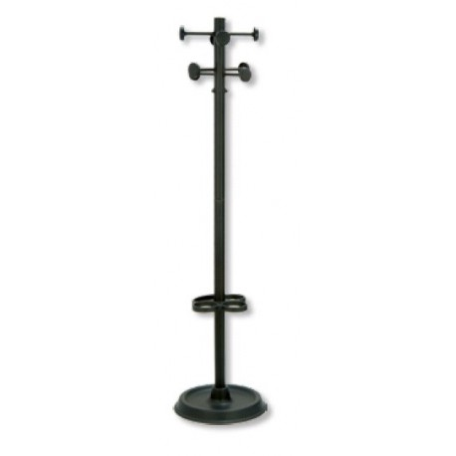 | EIFFEL | KLEIDERSTANDER - Kleiderständer + Regenschirmständer - Dimensionen: 168*W42 - Farbe: Schwarz | 6 | CHF 47.00 | CHF 282.00
11 | 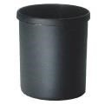 | DUST | PAPIERKORB - Papierkorb 118 Liter aus Kunststoff | 9 | CHF 5.40 | CHF 48.60
12 |  |  | METTALREGAL - Mettalabstellregal mit 4 Schubladen - Farbe : Grau - Dimensionen : 46*62*33 | 1 | CHF 187.30 | CHF 187.30
13 |  | N/A | N/A | 1 | 0 | CHF 0.00
14 |  | N/A | N/A | 1 | 0 | CHF 0.00
15 |  | N/A | N/A | 1 | 0 | CHF 0.00
16 |  | N/A | N/A | 1 | 0 | CHF 0.00
17 |  | 6906879 | PEDALEIMER - 20 Liter - Dimensionen: 26*59,5 - Farbe: Silver | 1 | CHF 134.10 | CHF 134.10
18 |  | N/A | N/A | 1 | 0 | CHF 0.00
19 |  | N/A | N/A | 1 | 0 | CHF 0.00
20 |  | N/A | N/A | 1 | 0 | CHF 0.00
21 |  | N/A | N/A | 1 | 0 | CHF 0.00
22 |  | HELSINKI | KUHLSCHRANK - Kühlschrank 118 L Promerka, mit Freezer. - Dimensionen: 85*55*58 - Farbe: Weiss | 1 | CHF 171.00 | CHF 171.00
23 | PORTALENZUOLINO | N/A | N/A | 1 | 0 | CHF 0.00
24 | LENZUOLINO | N/A | N/A | 1 | 0 | CHF 0.00
25 | LAMPADA DA OSERVAZIONE | N/A | N/A | 1 | 0 | CHF 0.00
26 |  | MIKAEL | REGALE IN KIT - Regale in Kit - 4 Regale - 200kg pro Regal - Montage ohne Schraube Dimensionen: 180*90*45 | 5 | CHF 38.90 | CHF 194.50
27 | BADEZIMMERZUBEHÖR |  | BADEZIMMERZUBEHÖR | 1 | CHF 150.00 | CHF 150.00
TOTAL |  |  | LEITSTELLE |  |  | CHF 13,378.20

Uffici Impresa
PROMERKA - ANGEBOT (01.06.2016) - MARTI AG - GULTIG BIS 01.07.2016
UFFICI IMPRESA |  |  | DISEGNO N. 92-16
NR. | BESCHREIBUNG |  |  | MENGE | PREIS | BETRAG
1 |  | NOEMIE | ELEKTRISCHER TISCH - Elektrischer Tisch, Tischplatte aus weissem Melamin. - Dimensionen: 70-120*160*80 - Farbe: Weiss + Aluminium | 21 | CHF 401.75 | CHF 8,436.75
2 | ELEKTRISCHE AUSZIEHPLATTE | N/A | N/A | 21 | 0 | CHF 0.00
3 |  | TYRION | ROLLCONTAINER - Rollcontainer 3 Schubladen aus Mettal - Dimensionen: 62*46*60 - Farbe: Grau | 21 | CHF 110.75 | CHF 2,325.75
4 |  | FRANK | METALLSCHRANK - 5 Regale für Binder - Dimensionen: 195*92*42 - Farbe: Grau | 19 | CHF 211.40 | CHF 4,016.60
5 |  | FRANKY | METTALSCHRANK - Hoher Mettalschrank, ohne Tür. - Dimensionen : 195*92*42 - Farbe: Grau | 19 | CHF 190.40 | CHF 3,617.60
6 |  | PAOLA | DREHSTUHL - Drehstuhl mit permanentem Gaslift, mit Armlehnen. - Dimensionen: 120*70*60 - Farbe: Schwarz | 21 | CHF 69.75 | CHF 1,464.75
7 |  | ISIS | BESUCHERSTUHL - Besucherstuh aus Stoff - Dimensionen: 82*55*55 - Farbe: Schwarz | 21 | CHF 22.90 | CHF 480.90
8 | 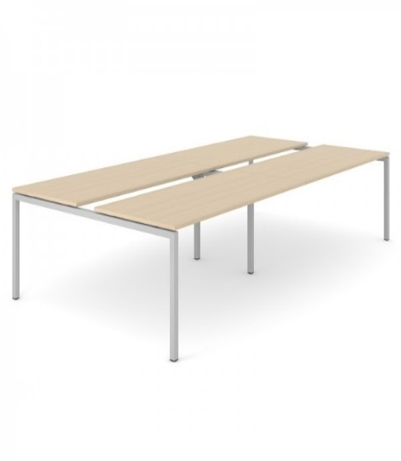 | CNM322-U + CNM164-U + ZNZ002 | MEETING TISCH - Tisch für 14 Personen aus Melamin - Dimensionen : 320*164*74 - Farbe: Weisse Platte + Aluminium Füsse + Ausziehplatte aus Melamin für 4-6 Personen : 160*164*74 + 3 StückeTischplatteneinsatz : 160*18 (3 Stk.) TOTALE MASSE: 480*160*74 | 1 | CHF 440.50 | CHF 440.50
9 |  | SIA124 | MEETING STUHLE - Rückenlehne aus schwarzer Mesh und Stiz aus Stoff - Dimensionen: 56*60*84 - Farbe : Schwarz + Aluminium | 20 | CHF 105.00 | CHF 2,100.00
10 |  | ELENA200 | VIELSEITIGER TISCH - Struktur aus gemalte Stahl - Tischplatte aus Melamin- Dicke: 25 mm - 4 Einstellbare Füsse - Dimensionen : 75*200*80 - Farbe: Grau | 1 | CHF 102.60 | CHF 102.60
11 |  | CLARA | HOLZSTUHL - Besucherstuhl mit Sitz und Rücken aus Holz - 4 schwarzen Stahlfüsse - Dimensionen: 81*52*43 | 8 | CHF 26.95 | CHF 215.60
12 |  | 5617818 | WHITEBOARD - Whiteboard Aluminium - Dimensionen: 200*100 | 9 | CHF 449.85 | CHF 4,048.65
13 |  | CASPER | WHITEBOARD - Whiteboard Aluminium - Dimensionen: 120*90 | 2 | CHF 27.75 | CHF 55.50
14 |  | EIFFEL | KLEIDERSTANDER - Kleiderständer + Regenschirmständer - Dimensionen: 168*W42 - Farbe: Schwarz | 14 | CHF 47.00 | CHF 658.00
15 |  | MIKAEL | REGALE IN KIT - Regale in Kit - 4 Regale - 200kg pro Regal - Montage ohne Schraube Dimensionen: 180*90*45 | 10 | CHF 38.90 | CHF 389.00
16 |  | DUST | PAPIERKORB - Papierkorb 118 Liter aus Kunststoff | 24 | CHF 5.40 | CHF 129.60
17 |  | CARLOS | METTALREIHENSPINDE - Reihenspinde, 2 Türen, auf Sockel, Drehriegel. - Dimensionen: 180*60*50 - Farbe: Blau/Grau | 9 | CHF 149.20 | CHF 1,342.80
18 |  |  | BANK GARDEROBE - Bank Garderobe aus Holz - Dimensionen: 150*400*45 | 1 | 67.6 | CHF 67.60
19 | BADEZIMMERZUBEHÖR |  | BADEZIMMERZUBEHÖR | 1 | CHF 150.00 | CHF 150.00
TOTAL |  |  | UFFICI IMPRESA |  |  | CHF 30,042.20

Dormitorio 56 posti
PROMERKA - ANGEBOT (01.06.2016) - MARTI AG - GULTIG BIS 01.07.2016
DORMITORIO 56 POSTI |  |  | 56 CAMERE SINGOLE ------- DISEGNO N. 93-16
NR. | BESCHREIBUNG |  |  | MENGE | PREIS | BETRAG
1 |  | N/A | N/A | 56 | CHF 0.00 | CHF 0.00
2 |  | N/A | N/A | 56 | CHF 0.00 | CHF 0.00
3 |  | N/A | N/A | 56 | CHF 0.00 | CHF 0.00
4 |  | N/A | N/A | 56 | CHF 0.00 | CHF 0.00
5 |  | N/A | N/A | 56 | CHF 0.00 | CHF 0.00
6 |  | N/A | N/A | 56 | CHF 0.00 | CHF 0.00
7 | 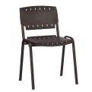 | LISA | STAPELBARES STUHL - Besucherstuhl mit Rücken und Sitz aus Kunstoff - Farbe: Schwarz - Dimensionen: 81*55*55 | 56 | CHF 20.45 | CHF 1,145.20
8 |  | N/A | N/A | 56 | CHF 0.00 | CHF 0.00
9 |  | N/A | N/A | 56 | CHF 0.00 | CHF 0.00
10 |  | DUST | PAPIERKORB - Papierkorb 118 Liter aus Kunststoff | 56 | CHF 5.40 | CHF 302.40
11 | COPERTA MISTO LANA | N/A | N/A | 112 | CHF 0.00 | CHF 0.00
12 | LENZUOLA CON ELASTICI | N/A | N/A | 112 | CHF 0.00 | CHF 0.00
13 | LENZUOLA | N/A | N/A | 112 | CHF 0.00 | CHF 0.00
14 | FEDERA A SACO | N/A | N/A | 112 | CHF 0.00 | CHF 0.00
15 |  | N/A | N/A | 56 | CHF 0.00 | CHF 0.00
16 | BADEZIMMERZUBEHÖR |  | BADEZIMMERZUBEHÖR | 2 | CHF 150.00 | CHF 300.00
TOTAL |  |  | DORMITORIO 56 POSTI |  |  | CHF 1,747.60

Visitatori
PROMERKA - ANGEBOT (01.06.2016) - MARTI AG - GULTIG BIS 01.07.2016
VISTATORI |  |  | DISEGNO N. 96-16
NR. | BESCHREIBUNG |  |  | MENGE | PREIS | BETRAG
1 |  | CNM280-U + ZNZ001 | MEETING TISCH - Tisch für 10 Personen aus Melamin - Dimensionen : 320*160*740 - Farbe: Weisse Platte + Aluminium Füsse + 2 StückeTischplatteneinsatz : 140*18 (3 Stk.) TOTALE MASSE: 280*160*74 | 1 | CHF 418.30 | CHF 418.30
2 |  | CNM280-U + ZNZ001 | MEETING TISCH - Tisch für 10 Personen aus Melamin - Dimensionen : 320*160*740 - Farbe: Weisse Platte + Aluminium Füsse + 2 StückeTischplatteneinsatz : 140*18 (3 Stk.) TOTALE MASSE: 280*160*74 | 1 | CHF 418.30 | CHF 418.30
3 |  | ISIS | BESUCHERSTUHL - Besucherstuh aus Stoff - Dimensionen: 82*55*55 - Farbe: Schwarz | 24 | CHF 22.90 | CHF 549.60
4 |  | SIA124 | MEETING STUHLE - Rückenlehne aus schwarzer Mesh und Stiz aus Stoff - Dimensionen: 56*60*84 - Farbe : Schwarz + Aluminium | 14 | CHF 105.00 | CHF 1,470.00
5 |  | 6286356 | OVERHEADPROJEKTION | 1 | 1196.4 | CHF 1,196.40
6 | 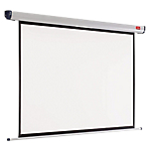 | 0303852 | PROJEKTIONSWAND Dimensionen : 240*180 | 1 | CHF 362.80 | CHF 362.80
7 |  | 5617818 | WHITEBOARD - Whiteboard Aluminium - Dimensionen: 200*100 | 1 | CHF 449.85 | CHF 449.85
8 |  | ELENA200 | VIELSEITIGER TISCH - Struktur aus gemalte Stahl - Tischplatte aus Melamin- Dicke: 25 mm - 4 Einstellbare Füsse - Dimensionen : 75*200*80 - Farbe: Grau | 3 | CHF 102.60 | CHF 307.80
9 |  | CLARA | HOLZSTUHL - Besucherstuhl mit Sitz und Rücken aus Holz - 4 schwarzen Stahlfüsse - Dimensionen: 81*52*43 | 24 | CHF 26.95 | CHF 646.80
10 |  | EIFFEL | KLEIDERSTANDER - Kleiderständer + Regenschirmständer - Dimensionen: 168*W42 - Farbe: Schwarz | 1 | CHF 47.00 | CHF 47.00
11 |  | DUST | PAPIERKORB - Papierkorb 118 Liter aus Kunststoff | 2 | CHF 5.40 | CHF 10.80
12 |  | CARLOS | METTALREIHENSPINDE - Reihenspinde, 2 Türen, auf Sockel, Drehriegel. - Dimensionen: 180*60*50 - Farbe: Blau/Grau | 24 | CHF 149.20 | CHF 3,580.80
13 |  |  | BANK GARDEROBE - Bank Garderobe aus Holz - Dimensionen: 100*40*45 | 1 | 52.95 | CHF 52.95
14 |  |  | BANK GARDEROBE - Bank Garderobe aus Holz - Dimensionen: 200*40*45 | 3 | 83.5 | CHF 250.50
15 | BADEZIMMERZUBEHÖR |  | BADEZIMMERZUBEHÖR | 1 | CHF 150.00 | CHF 150.00
TOTAL |  |  | VISITATORI |  |  | CHF 9,911.90

